Prueba Usuarios
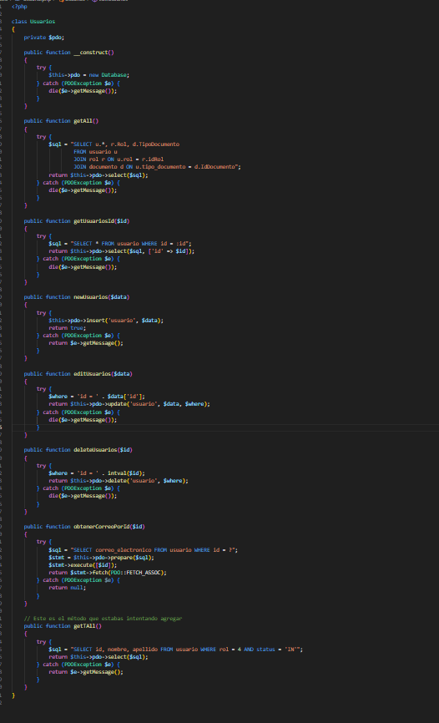
Prueba de Caja Blanca

INFORMACION GENERAL | Busca asegurar que el código del módulo de usuarios funciona de acuerdo con las especificaciones y que la lógica implementada es válida.Los aspectos considerados incluyen: Rutinas de excepción Manejo de errores Parámetros y validaciones Valores válidos, límites y rangos Mensajes de respuesta esperados

Identificador Prueba | Nombre Prueba |  | Responsable
CP01 | Usuarios |  | Maicol Montoya
Descripción | Revisión de sentencias SQL, métodos y validación de datos en la clase Usuarios

Servicio / Componente Probado
Listar Usuario-Prueba de Código, revision de las clases, funciones, tomas de disiciones

Perrequisitos
Para la revision del modulo debe existir los formulario con su respectiva Crud

Método Utilizado | Instrucciones de la Prueba
Prueba de la caja blanca | Se revisó el código fuente de la clase Usuarios, evaluando la lógica de cada función. Se detallan las funciones evaluadas: Listar (getAll) ejecuta una consulta con JOIN para unir los datos de usuario, rol y documento. Crear (newUsuarios) inserta nuevos datos con validación de errores. Editar (editUsuarios) actualiza los datos mediante UPDATE, validando por ID. Eliminar (deleteUsuarios) elimina un registro, verificando que el ID sea un número entero válido. Buscar por ID (getUsuariosId) obtiene información específica de un usuario por su ID. getTAll filtra y muestra solo usuarios activos con rol de cliente (rol = 4). Finalmente, obtenerCorreoPorId obtiene el correo del usuario utilizando el método prepare, lo que mejora la seguridad.

Datos Entrada |  | Salida Esperada
Nombre. Apellido,Correo,TipoDocumento,Rol.etc, ID de UsuarioDatos Actualizados(mismo ID) ID valido sin relaciones dependientes Rol= 4, Status =´IN´ ID válido |  | Crear usuario en base de datos correctamente Mostrar datos del usuario por ID Actualizar correctamente los datos en la tabla Eliminar registro Listar solo usuarios con ese filtro Retornar solo el correo del usuario

Comprobante de Pago
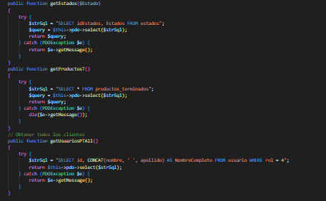
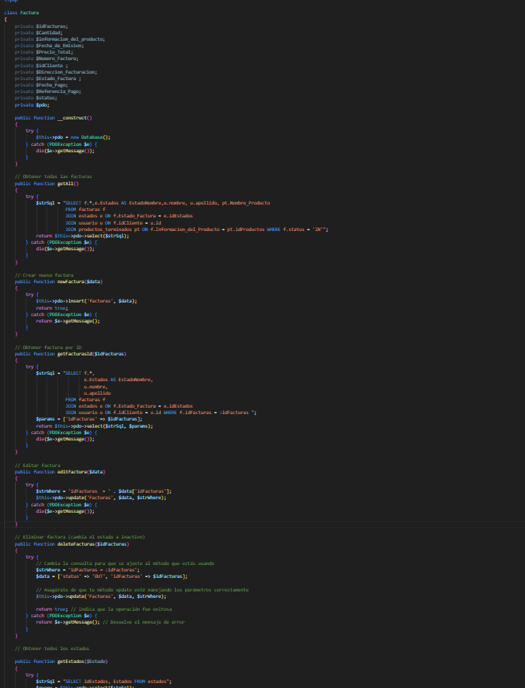

Identificador Prueba | Nombre Prueba |  | Responsable
CP02 | Comprobante de Pago |  | Maicol Fabian
Descripción | Revisión de sentencias SQL, objetos y funciones de la clase Factura para la creación, modificación, eliminación y obtención de facturas.

Servicio / Componente Probado
Prueba de Código, revision de las clases, funciones, tomas de disiciones

Perrequisitos
El formulario debe existir con su respectivo CRUD para manejar Comprobantes de Pago.

Método Utilizado | Instrucciones de la Prueba
Prueba de la caja blanca | La clase Factura gestiona el CRUD de facturas. newFactura crea una nueva factura verificando que no haya duplicados. editFactura actualiza una factura existente. deleteFacturas cambia su estado a OUT sin eliminarla físicamente. getAll obtiene todas las facturas activas con datos del cliente, estado y producto. getFacturasId trae los detalles de una factura específica. getEstados lista todos los estados posibles. getProductosT devuelve los productos terminados disponibles. getUsuariosPTAll obtiene todos los usuarios con rol de cliente (rol = 4).

Datos Entrada |  | Salida Esperada
Crear una nueva factura con datos completos (producto, cantidad, cliente, etc.). Modificar una factura existente (actualizar datos de la factura). Eliminar una factura (cambiar su estado a OUT). Consultar las facturas existentes y obtener detalles de una factura específica. |  | La creación, modificación y eliminación de facturas se realiza correctamente, actualizando el estado de la factura a OUT cuando se elimina. La obtención de facturas devuelve los datos correctos de todas las facturas activas, incluyendo el cliente, estado de la factura y producto relacionado.

Productos Terminados
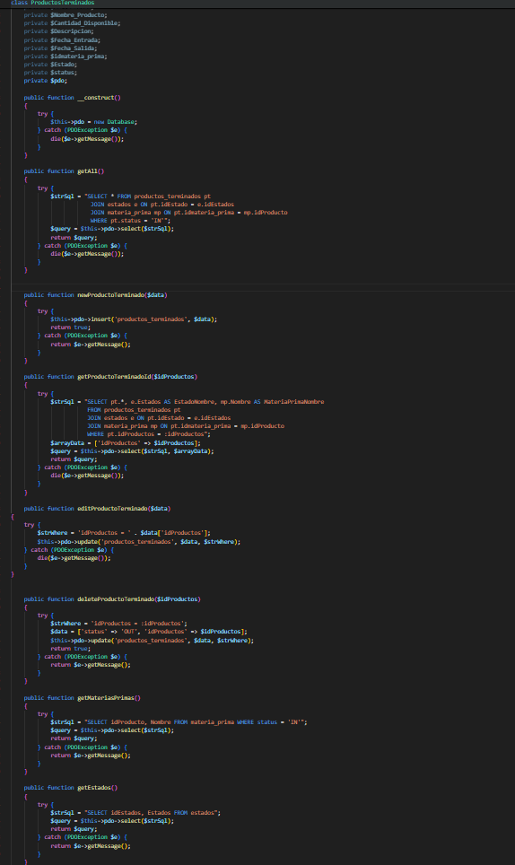

Identificador Prueba | Nombre Prueba |  | Responsable
CP03 | Productos Terminados |  | Maicol Fabian
Descripción | Revisión de sentencias SQL, objetos y funciones de la clase ProductosTerminados para la creación, modificación, eliminación y consulta de productos terminados.

Servicio / Componente Probado
Prueba de Código, revisión de las clases, funciones, y lógica del CRUD de productos terminados.

Perrequisitos
El formulario debe existir con su respectivo CRUD para manejar productos terminados.

Método Utilizado | Instrucciones de la Prueba
Prueba de la caja blanca | La clase ProductosTerminados gestiona el CRUD de productos terminados. El método newProductoTerminado crea un nuevo producto terminado. El método editProductoTerminado actualiza un producto existente. deleteProductoTerminado cambia su estado a OUT sin eliminarlo físicamente. El método getAll obtiene todos los productos activos con su estado y materia prima. getProductoTerminadoId muestra los datos de un producto específico. getMateriasPrimas lista las materias primas disponibles. Finalmente, getEstados lista todos los estados posibles.

Datos Entrada |  | Salida Esperada
Crear un producto terminado con datos completos. Modificar un producto terminado existente. Eliminar un producto (cambiar estado a OUT). Consultar todos los productos y obtener detalle de uno. |  | La creación, modificación y eliminación de productos terminados se realiza correctamente, con estado actualizado a OUT cuando se elimina. La consulta devuelve todos los productos activos con sus datos completos, incluyendo estado y materia prima asociada.

Ordenes
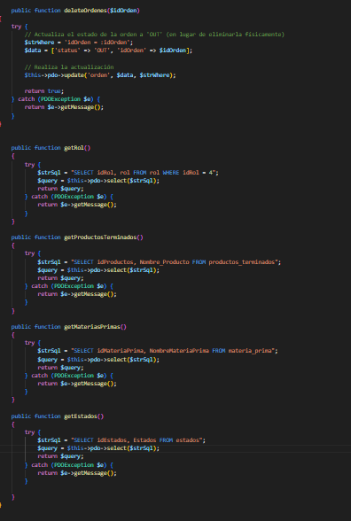
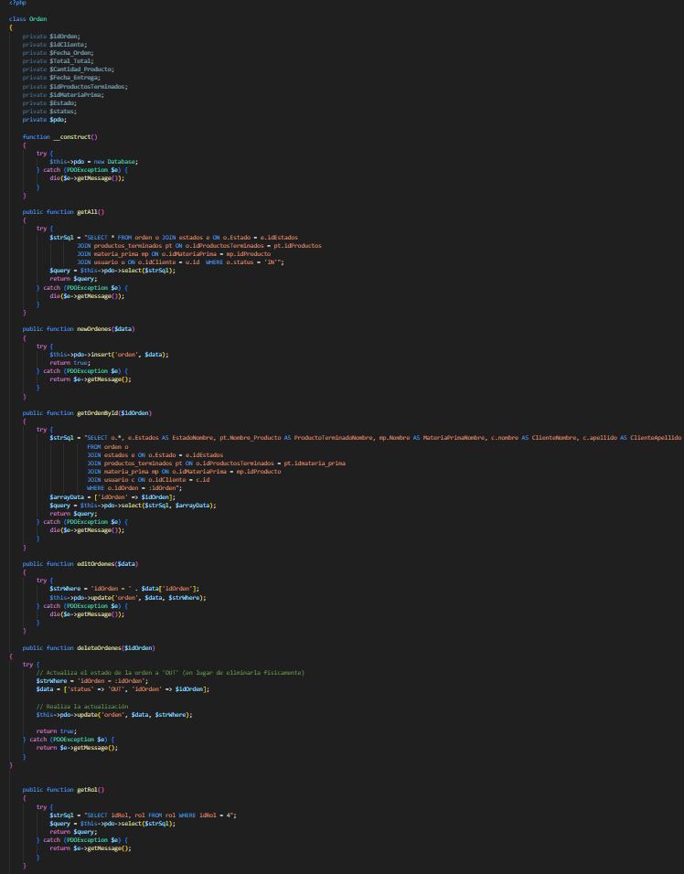

Identificador Prueba | Nombre Prueba |  | Responsable
CP04 | Ordenes |  | Maicol Fabian
Descripción | Revisión de sentencias SQL, objetos y funciones de la clase Orden para la creación, modificación, eliminación y consulta de órdenes registradas.

Servicio / Componente Probado
Prueba de Código, revisión de las clases, funciones, y lógica del CRUD de Ordenes.

Perrequisitos
El formulario debe existir con su respectivo CRUD para manejar Ordenes.

Método Utilizado | Instrucciones de la Prueba
Prueba de la caja blanca | La clase Orden gestiona el CRUD de órdenes. El método newOrdenes crea una nueva orden. editOrdenes actualiza una orden existente. deleteOrdenes cambia su estado a OUT sin eliminarla físicamente. getAll obtiene todas las órdenes activas junto con su estado, producto terminado, materia prima y cliente. getOrdenById muestra los detalles completos de una orden específica. getProductosTerminados y getMateriasPrimas listan los productos terminados y materias primas disponibles, respectivamente. Finalmente, getEstados lista todos los estados posibles.

Datos Entrada |  | Salida Esperada
Crear una orden con datos completos. Modificar una orden existente. Eliminar una orden (cambiar estado a OUT). Consultar todas las órdenes y obtener detalle de una. |  | La creación, modificación y eliminación de órdenes se realiza correctamente, con estado actualizado a OUT cuando se elimina. La consulta devuelve todas las órdenes activas con sus datos completos, incluyendo cliente, producto, estado y materia prima asociada.

Materia Prima
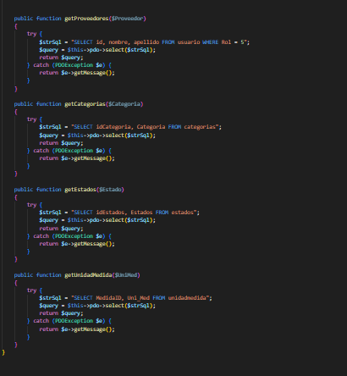


Identificador Prueba | Nombre Prueba |  | Responsable
CP05 | Materia Prima |  | Maicol Fabian
Descripción | Revisión de sentencias SQL, objetos y funciones de la clase Orden para la creación, modificación, eliminación y consulta de órdenes registradas.

Servicio / Componente Probado
Revisión de sentencias SQL, objetos y funciones de la clase MateriaPrima para la creación, modificación, eliminación y consulta de registros de materia prima.

Perrequisitos
El formulario y la clase deben estar correctamente enlazados. La tabla materia_prima debe existir y contener los campos requeridos. También deben estar creadas las tablas relacionadas: usuario, estados, categorias y unidadmedida.

Método Utilizado | Instrucciones de la Prueba
Prueba de la caja blanca | La clase MateriaPrima implementa un CRUD completo. newMateriaPrima permite registrar un nuevo insumo. editMateriaPrima permite actualizar los datos existentes. deleteMateriaPrima cambia su estado a OUT. getAll devuelve todos los registros activos con información relacionada como estado, categoría, unidad de medida y proveedor. getMateriaPrimaId obtiene el detalle de un producto específico. getProveedores, getCategorias, getEstados y getUnidadMedida permiten listar datos necesarios para los campos desplegables en formularios.

Datos Entrada |  | Salida Esperada
Crear una materia prima con todos los datos completos. Editar un registro existente. Eliminar (desactivar) un registro cambiando su estado a OUT. Consultar todas las materias primas activas. Buscar una por su ID. Cargar listas desplegables de proveedores, categorías, estados y unidades de medida. |  | La materia prima se crea y edita correctamente. Los registros desactivados cambian a estado OUT y no aparecen en listados. Las consultas muestran todos los datos correctamente relacionados. Las listas desplegables se cargan sin errores.

Login
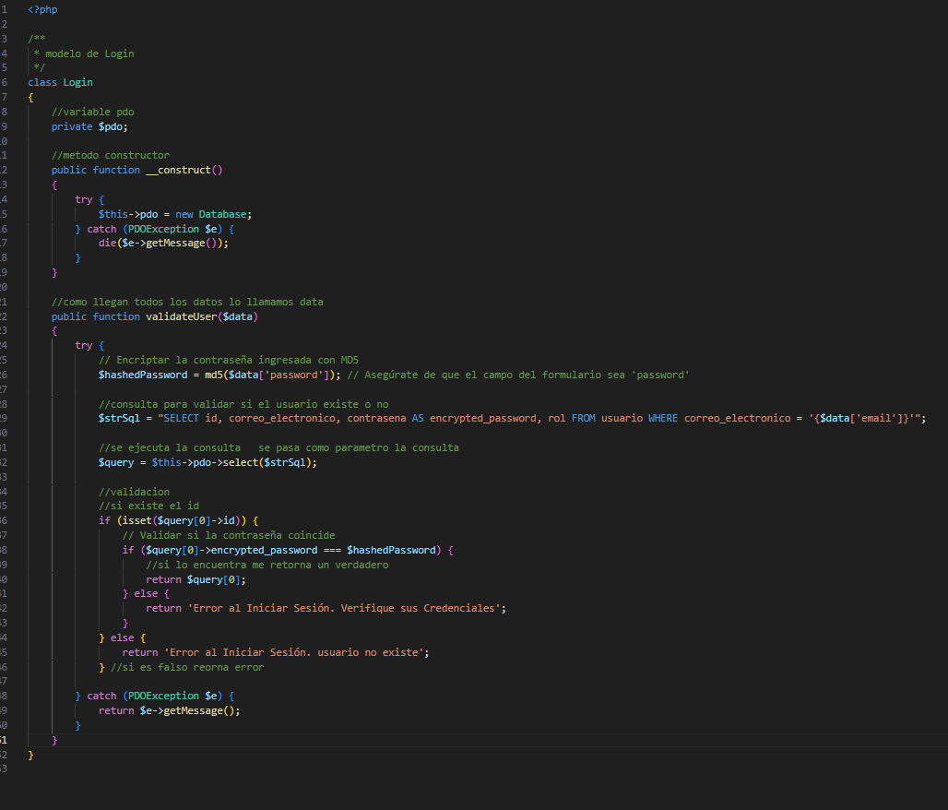

Identificador Prueba | Nombre Prueba |  | Responsable
CP06 | Login |  | Maicol Fabian
Descripción | Validar que el inicio de sesión funcione correctamente con las credenciales correctas y que maneje adecuadamente los errores cuando el correo o la contraseña son incorrectos

Servicio / Componente Probado
Prueba de Código del modelo Login.

Perrequisitos
La base de datos debe contener la tabla usuario con los campos correo_electronico, contrasena y rol. Además, al menos un usuario con contraseña encriptada con MD5 debe existir.

Método Utilizado | Instrucciones de la Prueba
Prueba de la caja blanca | Se evalúa la función validateUser, que recibe un array con los campos email y password, compara la contraseña encriptada (con MD5) con la almacenada en la base de datos y valida si el usuario existe.

Datos Entrada |  | Salida Esperada
Correo y contraseña correctos Correo correcto pero contraseña incorrecta. Correo que no existe. |  | Retorna los datos del usuario (id, correo, contraseña encriptada y rol). Retorna: Error al Iniciar Sesión. Verifique sus Credenciales.

